상품제안서
오복 장수 방짜유기수저 2P+유기수저받침 2P | 상품코드: S43298

 |  |  |  |  |  |  | 02-713-8555 | www.synergygift.co.kr
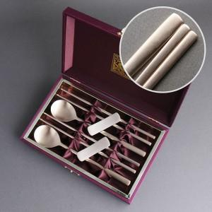

【상세/제작정보】 | <span style="font-size: 14pt;">※ 숟가락+젓가락+수저받침 레이저인쇄</span>

【인쇄/포장옵션】 | 실크, 레이저, 금박 / 포장지포장

【공급단가】 | 수량 | 10~ | 30~ | 50~ | 100~ | 300~
*VAT별도 | 단가 | 52,000원 | 49,200원 | 46,800원 | 45,600원 | 44,800원

【상품 URL】 | https://www.synergygift.co.kr:443/src/goods_detail.php?gdno=43298

